Tabelle1
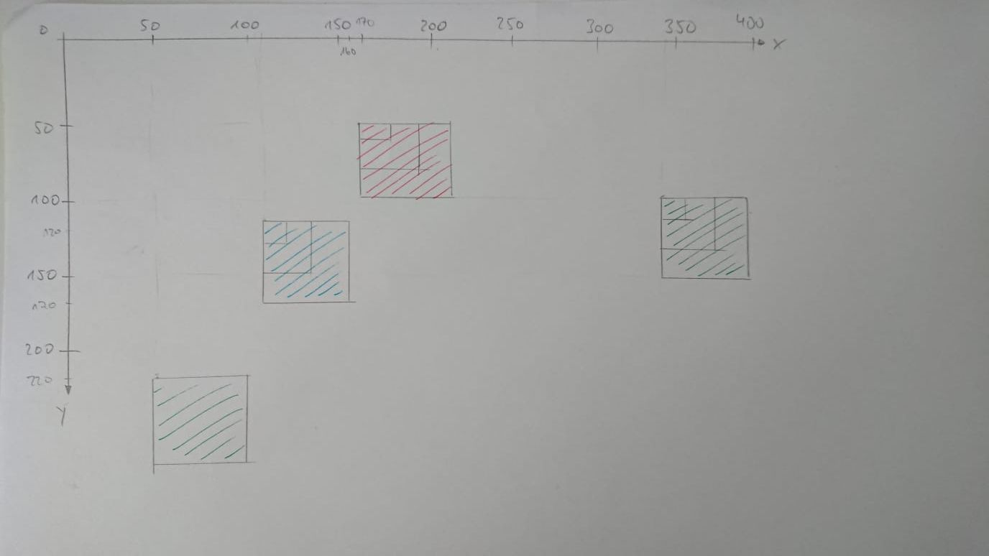
Aufgabe 1
Zeile | i number | result string | _start string | _length number | k number | kommentar
3 | 0 |  |  |  |  | 0<3
4 |  |  |  |  |  | createCall("m", 2)
8 |  |  | "m" | 2
9 |  |  |  |  | 2 | 2>0
10 |  |  |  |  |  | 2!=1 || 2/2!=1
12 |  |  | "mu"
9 |  |  |  |  | 1 | 1>0
10 |  |  |  |  |  | 1=1 || 2/1!=1
11 |  |  | "muh"
12 |  |  | "muhu"
9 |  |  |  |  | 0 | 0!>0
14 |  |  |  |  |  | return "muhu"
4 |  | "muhu"
5 |  |  |  |  |  | console.log("muhu")
3 | 1 |  |  |  |  | 1<3
4 |  |  |  |  |  | createCall("m", 6)
8 |  |  | "m" | 6
9 |  |  |  |  | 6 | 6>0
10 |  |  |  |  |  | 6!=1 || 6!=6/2
12 |  |  | "mu"
9 |  |  |  |  | 5 | 5>0
10 |  |  |  |  |  | 5!=1 || 5!=6/2
12 |  |  | "muu"
9 |  |  |  |  | 4 | 4>0
10 |  |  |  |  |  | 4!=1 || 4!=6/2
12 |  |  | "muuu"
9 |  |  |  |  | 3 | 3>0
10 |  |  |  |  |  | 3!=1 || 3=6/2
11 |  |  | "muuuh"
12 |  |  | "muuuhu"
9 |  |  |  |  | 2 | 2>0
10 |  |  |  |  |  | 2!=1 || 2!=6/2
12 |  |  | "muuuhuu"
9 |  |  |  |  | 1 | 1>0
10 |  |  |  |  |  | 1=1 || 1!=6/2
11 |  |  | "muuuhuuh"
12 |  |  | "muuuhuuhu"
9 |  |  |  |  | 0 | 0!>0
14 |  |  |  |  |  | return "muuuhuuhu"
4 |  | "muuuhuuhu"
5 |  |  |  |  |  | console.log("muuuhuuhu")
3 | 2 |  |  |  |  | 2<3
4 |  |  |  |  |  | createCall("m", 5)
8 |  |  | "m" | 5
9 |  |  |  |  | 5 | 5>0
10 |  |  |  |  |  | 5!=1 || 5!=5/2
12 |  |  | "mu"
9 |  |  |  |  | 4 | 4>0
10 |  |  |  |  |  | 4!=1 || 4!=5/2
12 |  |  | "muu"
9 |  |  |  |  | 3 | 3>0
10 |  |  |  |  |  | 3!=1 || 3!=5/2
12 |  |  | "muuu"
9 |  |  |  |  | 2 | 2>0
10 |  |  |  |  |  | 2!=1 || 2!=5/2
12 |  |  | "muuuu"
9 |  |  |  |  | 1 | 1>0
10 |  |  |  |  |  | 1=1 || 1!=5/2
11 |  |  | "muuuuh"
12 |  |  | "muuuuhu"
9 |  |  |  |  | 0 | 0!>0
14 |  |  |  |  |  | return "muuuuhu"
4 |  | "muuuuhu"
5 |  |  |  |  |  | console.log("muuuuhu")
3 | 3 |  |  |  |  | 3!<3, Ende

Erwartete Ausgabe:
muhu
muuuhuuhu
muuuuhu

Erwartungen wurden bestätigt.

Aufgabe 2
Zeile | n number | c string | x number | y number | i number | a number | div HTML | s CSS | Kommentar
2 | 5
3 |  | ""
4 |  |  | 0
5 |  |  |  | 0
7 |  |  |  |  | 0 |  |  |  | 0<5
8 |  |  |  | 50 |  |  |  |  | i!=2, y+50
9 |  |  | 170 |  |  |  |  |  | 170%400=170
10 |  |  |  |  | 0
11 |  |  |  |  |  |  |  |  | case 0
12 |  | "#ff0000"
13 |  |  |  |  |  |  |  |  | break
23 |  |  |  |  |  | 50 |  |  | 50>0
24 |  |  |  |  |  |  |  |  | placeDiv("#ff0000", 170, 50, 50, 50)
30 |  |  |  |  |  |  |  |  | c->_color, x->_x, y->_y, a->_width&_height
31 |  |  |  |  |  |  | document.createElement("div")
32 |  |  |  |  |  |  |  |  | div wird im body angehängt
38 |  |  |  |  |  |  |  | div.style
39 |  |  |  |  |  |  |  | "thin solid black"
40 |  |  |  |  |  |  |  | "absolute"
41 |  |  |  |  |  |  |  | #ff0000
42 |  |  |  |  |  |  |  | 50px
43 |  |  |  |  |  |  |  | 50px
44 |  |  |  |  |  |  |  | 170px
45 |  |  |  |  |  |  |  | 50px
25 |  |  |  |  |  |  |  |  | i!=4
23 |  |  |  |  |  | 30 |  |  | 30>0
24 |  |  |  |  |  |  |  |  | placeDiv("#ff0000", 170, 50, 30, 30)
30 |  |  |  |  |  |  |  |  | c->_color, x->_x, y->_y, a->_width&_height
31 |  |  |  |  |  |  | document.createElement("div")
32 |  |  |  |  |  |  |  |  | div wird im body angehängt
38 |  |  |  |  |  |  |  | div.style
39 |  |  |  |  |  |  |  | thin solid black
40 |  |  |  |  |  |  |  | absolute
41 |  |  |  |  |  |  |  | #ff0000
42 |  |  |  |  |  |  |  | 30px
43 |  |  |  |  |  |  |  | 30px
44 |  |  |  |  |  |  |  | 170px
45 |  |  |  |  |  |  |  | 50px
25 |  |  |  |  |  |  |  |  | i!=4
23 |  |  |  |  |  | 10 |  |  | 10>0
24 |  |  |  |  |  |  |  |  | placeDiv("#ff0000", 170, 50, 10, 10)
30 |  |  |  |  |  |  |  |  | c->_color, x->_x, y->_y, a->_width&_height
31 |  |  |  |  |  |  | document.createElement("div")
32 |  |  |  |  |  |  |  |  | div wird im body angehängt
38 |  |  |  |  |  |  |  | div.style
39 |  |  |  |  |  |  |  | thin solid black
40 |  |  |  |  |  |  |  | absolute
41 |  |  |  |  |  |  |  | #ff0000
42 |  |  |  |  |  |  |  | 10px
43 |  |  |  |  |  |  |  | 10px
44 |  |  |  |  |  |  |  | 170px
45 |  |  |  |  |  |  |  | 50px
25 |  |  |  |  |  |  |  |  | i!=4
23 |  |  |  |  |  | -10 |  |  | -10 !> 0
7 |  |  |  |  | 1 |  |  |  | i++, 1<5
8 |  |  |  | 100 |  |  |  |  | i!=2, y+50
9 |  |  | 340 |  |  |  |  |  | 340%400=340
10 |  |  |  |  | 1
14 |  |  |  |  |  |  |  |  | case1
15 |  |  |  |  |  |  |  |  | ohne break wird der nachfolgende case ausgeführt
16 |  | "#00ff00"
17 |  |  |  |  |  |  |  |  | break
23 |  |  |  |  |  | 50 |  |  | 50>0
24 |  |  |  |  |  |  |  |  | placeDiv("#00ff00", 340, 100, 50, 50)
30 |  |  |  |  |  |  |  |  | c->_color, x->_x, y->_y, a->_width&_height
31 |  |  |  |  |  |  | document.createElement("div")
32 |  |  |  |  |  |  |  |  | div wird im body angehängt
38 |  |  |  |  |  |  |  | div.style
39 |  |  |  |  |  |  |  | thin solid black
40 |  |  |  |  |  |  |  | absolute
41 |  |  |  |  |  |  |  | #00ff00
42 |  |  |  |  |  |  |  | 50px
43 |  |  |  |  |  |  |  | 50px
44 |  |  |  |  |  |  |  | 340px
45 |  |  |  |  |  |  |  | 100px
25 |  |  |  |  |  |  |  |  | i!=4
23 |  |  |  |  |  | 30 |  |  | 30>0
24 |  |  |  |  |  |  |  |  | placeDiv("#00ff00", 340, 100, 30, 30)
30 |  |  |  |  |  |  |  |  | c->_color, x->_x, y->_y, a->_width&_height
31 |  |  |  |  |  |  | document.createElement("div")
32 |  |  |  |  |  |  |  |  | div wird im body angehängt
38 |  |  |  |  |  |  |  | div.style
39 |  |  |  |  |  |  |  | thin solid black
40 |  |  |  |  |  |  |  | absolute
41 |  |  |  |  |  |  |  | #00ff00
42 |  |  |  |  |  |  |  | 30px
43 |  |  |  |  |  |  |  | 30px
44 |  |  |  |  |  |  |  | 340px
45 |  |  |  |  |  |  |  | 100px
25 |  |  |  |  |  |  |  |  | i!=4
23 |  |  |  |  |  | 10 |  |  | 10>0
24 |  |  |  |  |  |  |  |  | placeDiv("#00ff00", 340, 100, 10, 10)
30 |  |  |  |  |  |  |  |  | c->_color, x->_x, y->_y, a->_width&_height
31 |  |  |  |  |  |  | document.createElement("div")
32 |  |  |  |  |  |  |  |  | div wird im body angehängt
38 |  |  |  |  |  |  |  | div.style
39 |  |  |  |  |  |  |  | thin solid black
40 |  |  |  |  |  |  |  | absolute
41 |  |  |  |  |  |  |  | #00ff00
42 |  |  |  |  |  |  |  | 10px
43 |  |  |  |  |  |  |  | 10px
44 |  |  |  |  |  |  |  | 340px
45 |  |  |  |  |  |  |  | 100px
25 |  |  |  |  |  |  |  |  | i!=4
23 |  |  |  |  |  | -10 |  |  | -10!>0
7 |  |  |  |  | 2 |  |  |  | i++, 2<5
8 |  |  |  | 120 |  |  |  |  | i==2, y+20
9 |  |  | 110 |  |  |  |  |  | 510%400=110
10 |  |  |  |  | 2
20 |  |  |  |  |  |  |  |  | case default
21 |  | "#0000ff" |  |  |  |  |  |  | letzte switch braucht kein break
23 |  |  |  |  |  | 50 |  |  | 50>0
24 |  |  |  |  |  |  |  |  | placeDiv("#0000ff", 110, 120, 50, 50)
30 |  |  |  |  |  |  |  |  | c->_color, x->_x, y->_y, a->_width&_height
31 |  |  |  |  |  |  | document.createElement("div")
32 |  |  |  |  |  |  |  |  | div wird im body angehängt
38 |  |  |  |  |  |  |  | div.style
39 |  |  |  |  |  |  |  | thin solid black
40 |  |  |  |  |  |  |  | absolute
41 |  |  |  |  |  |  |  | #0000ff
42 |  |  |  |  |  |  |  | 50px
43 |  |  |  |  |  |  |  | 50px
44 |  |  |  |  |  |  |  | 110px
45 |  |  |  |  |  |  |  | 120px
25 |  |  |  |  |  |  |  |  | i!=4
23 |  |  |  |  |  | 30 |  |  | 30>0
24 |  |  |  |  |  |  |  |  | placeDiv("#0000ff", 110, 120, 30, 30)
30 |  |  |  |  |  |  |  |  | c->_color, x->_x, y->_y, a->_width&_height
31 |  |  |  |  |  |  | document.createElement("div")
32 |  |  |  |  |  |  |  |  | div wird im body angehängt
38 |  |  |  |  |  |  |  | div.style
39 |  |  |  |  |  |  |  | thin solid black
40 |  |  |  |  |  |  |  | absolute
41 |  |  |  |  |  |  |  | #0000ff
42 |  |  |  |  |  |  |  | 30px
43 |  |  |  |  |  |  |  | 30px
44 |  |  |  |  |  |  |  | 110px
45 |  |  |  |  |  |  |  | 120px
25 |  |  |  |  |  |  |  |  | i!=4
23 |  |  |  |  |  | 10 |  |  | 10>0
24 |  |  |  |  |  |  |  |  | placeDiv("#0000ff", 110, 120, 10, 10)
30 |  |  |  |  |  |  |  |  | c->_color, x->_x, y->_y, a->_width&_height
31 |  |  |  |  |  |  | document.createElement("div")
32 |  |  |  |  |  |  |  |  | div wird im body angehängt
38 |  |  |  |  |  |  |  | div.style
39 |  |  |  |  |  |  |  | thin solid black
40 |  |  |  |  |  |  |  | absolute
41 |  |  |  |  |  |  |  | #0000ff
42 |  |  |  |  |  |  |  | 10px
43 |  |  |  |  |  |  |  | 10px
44 |  |  |  |  |  |  |  | 110px
45 |  |  |  |  |  |  |  | 120px
25 |  |  |  |  |  |  |  |  | i!=4
23 |  |  |  |  |  | -10 |  |  | -10!>0
7 |  |  |  |  | 3 |  |  |  | i++, 3<5
8 |  |  |  | 170 |  |  |  |  | i!=2, y+50
9 |  |  | 280 |  |  |  |  |  | 280%400=280
10 |  |  |  |  | 3
18 |  |  |  |  |  |  |  |  | case 3
19 |  |  |  |  |  |  |  |  | continue, geht in die nächste iteration der schleife
7 |  |  |  |  | 4 |  |  |  | i++, 4<5
8 |  |  |  | 220 |  |  |  |  | i!=2, y+50
9 |  |  | 50 |  |  |  |  |  | 450%400=50
10 |  |  |  |  | 4
15 |  |  |  |  |  |  |  |  | case 4
16 |  | "#00ff00"
17 |  |  |  |  |  |  |  |  | break
23 |  |  |  |  |  | 50 |  |  | 50>0
24 |  |  |  |  |  |  |  |  | placeDiv("#0000ff", 50, 220, 50, 50)
30 |  |  |  |  |  |  |  |  | c->_color, x->_x, y->_y, a->_width&_height
31 |  |  |  |  |  |  | document.createElement("div")
32 |  |  |  |  |  |  |  |  | div wird im body angehängt
38 |  |  |  |  |  |  |  | div.style
39 |  |  |  |  |  |  |  | thin solid black
40 |  |  |  |  |  |  |  | absolute
41 |  |  |  |  |  |  |  | #00ff00
42 |  |  |  |  |  |  |  | 50px
43 |  |  |  |  |  |  |  | 50px
44 |  |  |  |  |  |  |  | 50px
45 |  |  |  |  |  |  |  | 220px
25 |  |  |  |  |  |  |  |  | i==4
26 |  |  |  |  |  |  |  |  | break
7 |  |  |  |  |  |  |  |  | i++, 5!<5, Ende

Es kam im Debugger zu keinen Abweichungen.

